１
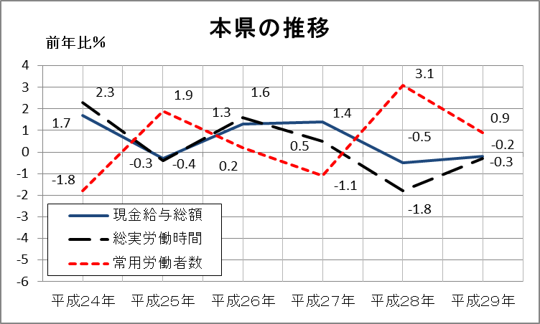
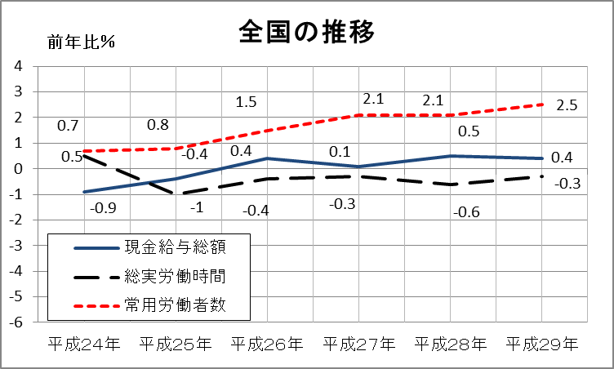


No.380
 | 統計ニュース
平成30年（2018）
7月号
広げよう あなたの 優しい その心
 |  | 和歌山県の推計人口（平成30年6月1日現在）
 |  | 総 数 936,819人 （男440,621人、女496,198人）
 |  | 世帯数 393,735世帯

 | 発行 和歌山県企画部調査統計課 和歌山市小松原通1-1 TEL 073-441-2385(直通) FAX 073-441-2385

平成２９年和歌山県の賃金・労働時間・雇用の状況
毎月勤労統計調査 平成２９年平均結果（常用労働者５人以上の事業所）

 | ○ 賃 金：現金給与総額は前年比減少、きまって支給する給与及び所定内給与は増加

 | ○ 労働時間：総実労働時間及び所定外労働時間はともに前年比減少、所定内労働時間は増加

 | ○ 雇 用：常用雇用者数及びパートタイム労働者比率はともに前年比増加

 | ○賃金の動き（1人平均月額）
 | 平成29年における調査産業計の現金給与総額は、288,367円で前年比0.2％減であった。
 | このうち所定内給与は224,022円で前年比0.8％増、所定内給与に超過労働給与（超過勤務手当など）
 | を加えたきまって支給する給与は241,371円で、前年比0.7％増であった。
 | なお、特別に支払われた給与（賞与など）は46,996円であった。

 | ○労働時間の動き（1人平均月間）
 | 平成29年における総実労働時間は145.6時間で前年比0.3％減となった。
 | その内訳は、所定内労働時間が135.1時間で前年比0.1％増、景気の動向に密接な関係を持つ所定外
 | 労働時間が10.5時間で前年比3.0％減となった。

 | ○雇用の動き
 | 平成29年度における常用労働者数は284,730人で、前年比0.9％増となった。
 | また、パートタイム労働者比率は32.0％で、前年比0.5％増となった。

２
産業別 賃金、労働時間及び常用労働者数の状況（前年比、月平均額・時間・人数）

○ 賃金（現金給与総額）
・前年比増加産業（上位３産業）
生活関連サービス業,娯楽業(+13.9％)、学術研究,専門・技術サービス業(+9.0％)、不動産業,物品賃貸業(+7.9％)
・前年比減少産業（上位３産業）
教育，学習支援業(-14.4％)、電気・ガス・熱供給・水道業(-3.9％)、金融業,保険業(-2.9％)

○ 労働時間（総実労働時間）
・前年比増加産業（上位３産業）
生活関連サービス業，娯楽業(+6.0％)、不動産業，物品賃貸業(+3.3％)、金融業,保険業(+1.9％)
・前年比減少産業（上位３産業）
教育，学習支援業(-11.6％)、複合サービス事業(-2.3％)、情報通信業(-1.6％）
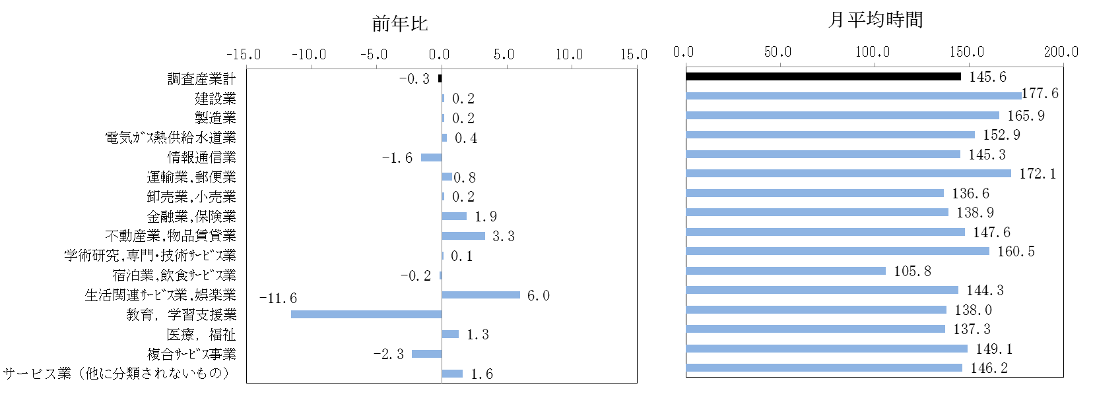

○ 常用労働者数
・前年比増加産業（上位３産業）
教育，学習支援業(+6.8％)、製造業(+4.2％)、不動産業，物品賃貸業(+2.8％)
・前年比減少産業（上位３産業）
電気・ガス・熱供給・水道業(-5.0％)、運輸業，郵便業(-4.2％)、情報通信業(-3.2％)

３
指 標 の 動 向
 | １ 鉱工業生産指数

年.月 | 和歌山県 製造工業 |  |  |  |  |  |  |  |  | 全 国 製造工業 | 近 畿 製造工業
 |  |  | 鉄 鋼 |  | 金属製品 | 機 械 | 化 学 | 石油･石炭 | ﾌﾟﾗｽﾁｯｸ製品

 | 平成22(2010)年=100 |  |  |  |  | （原 指 数） |  |  |  | （原 指 数）
平成23(2011) |  | 106.5 |  | 104.2 | 91.3 | 117.6 | 104.2 | 90.8 | 101.3 | 97.2 | 102.4
24(2012) |  | 100.2 |  | 100.3 | 81.6 | 104.4 | 101.9 | 90.8 | 103.0 | 97.8 | 101.5
25(2013) |  | 99.8 |  | 101.0 | 51.3 | 102.7 | 110.4 | 87.3 | 103.7 | 97.0 | 100.0
26(2014) |  | 103.5 |  | 93.1 | 60.6 | 117.5 | 109.8 | 87.9 | 102.2 | 99.0 | 103.1
27(2015) |  | 98.6 |  | 71.0 | 60.4 | 116.6 | 110.9 | 81.8 | 105.2 | 97.8 | 103.4
28(2016) |  | 105.8 |  | 72.9 | 53.5 | 130.1 | 116.6 | 91.5 | 122.0 | 97.7 | 104.1
29(2017) |  | 107.1 |  | 76.5 | 67.7 | 131.0 | 114.7 | 84.8 | 120.3 | 102.0 | 107.3

 | (季節調整済指数) |  |  |  |  |  |  |  |  | (季節調整済指数)

2017. ４ |  | 108.8 |  | 75.5 | 85.4 | 134.0 | 114.9 | 83.3 | 117.4 | 103.0 | 110.2
５ |  | 106.6 |  | 73.7 | 67.4 | 134.9 | 112.5 | 79.3 | 115.4 | 100.6 | 105.7
６ |  | 106.3 |  | 76.9 | 67.2 | 128.4 | 118.4 | 81.1 | 114.7 | 101.8 | 108.1
７ |  | 105.0 |  | 79.3 | 79.3 | 125.9 | 115.0 | 78.1 | 117.5 | 101.6 | 106.6
８ |  | 105.5 |  | 77.5 | 72.6 | 133.9 | 130.3 | 83.3 | 118.3 | 102.9 | 110.9
９ |  | 104.7 |  | 81.2 | 48.9 | 133.3 | 118.6 | 87.6 | 125.0 | 102.3 | 103.4
10 |  | 105.6 |  | 78.6 | 25.8 | 136.4 | 123.8 | 84.5 | 124.7 | 102.8 | 105.7
11 |  | 108.9 |  | 76.5 | 48.1 | 139.4 | 114.1 | 90.1 | 126.3 | 103.5 | 108.9
12 |  | 109.1 |  | 78.7 | 45.8 | 143.7 | 108.9 | 70.3 | 124.9 | 105.4 | 110.8
2018. 1 | p | 117.4 |  | 77.7 | 46.1 | 176.7 | 105.1 | 80.7 | 116.5 | 102.7 | 103.1
2 | p | 100.3 |  | 78.9 | 29.5 | 124.5 | 103.9 | 75.9 | 117.3 | 102.8 | 106.0
3 | p | 104.3 |  | 82.1 | 23.3 | 122.9 | 112.9 | 78.5 | 120.0 | 104.2 | 108.3
4 | p | 109.6 |  | 80.9 | 53.6 | 134.9 | 116.2 | 88.6 | 117.9 | 104.6 | 114.3

注1) | 「p」は速報値です。
注2) | 全国・和歌山県の数値は年間補正及び季節指数替えを行っています。平成２９年１月以降の数値を変更していますのでご注意ください。

 | ２ 景気動向指数

景気動向指数（CI：一致指数）
 | 和歌山県（CI） | 全国（CI）
20.1 | 118.4 | 117.2
 | 124.3 | 117.6
 | 119.7 | 116.5
 | 120.7 | 115.4
 | 123.1 | 115.5
６ | 114.3 | 112.7
 | 118.8 | 111.8
 | 115.4 | 108.0
 | 114.5 | 107.1
 | 106.0 | 103.7
 | 105.7 | 97.8
 | 100.5 | 91.9
21.1 | 93.3 | 84.8
 | 89.5 | 78.7
 | 83.6 | 77.9
 | 83.1 | 79.1
 | 80.6 | 81.3
6 | 87.0 | 82.5
 | 85.3 | 83.3
 | 81.6 | 85.1
 | 84.9 | 87.6
 | 88.0 | 89.9
 | 88.7 | 91.6
 | 89.3 | 93.5
22.1 | 92.5 | 96.2
 | 94.3 | 97.5
 | 98.7 | 98.5
 | 94.7 | 99.8
 | 100.5 | 99.1
6 | 96.3 | 99.6
 | 97.9 | 100.3
 | 106.4 | 101.0
 | 106.9 | 101.3
 | 104.7 | 100.8
 | 104.3 | 103.1
 | 102.7 | 102.9
23.1 | 110.6 | 103.1
 | 110.2 | 104.5
 | 114.1 | 97.4
 | 109.1 | 95.8
 | 109.9 | 98.0
６ | 111.0 | 100.5
 | 109.3 | 102.1
 | 108.1 | 103.2
 | 104.3 | 104.0
 | 103.4 | 106.0
 | 99.9 | 104.3
 | 100.7 | 106.7
24.1 | 100.2 | 107.1
 | 103.9 | 108.0
...
年.月 | 景気動向指数 |  | 景気先行指数
 | CI | DI | CLI
 | 平成22(2010)年=100
平成22(2010) | 100.0 | 63.1
23(2011) | 107.5 | 52.4
24(2012) | 100.1 | 50.0 | 100.5
25(2013) | 100.1 | 61.9 | 100.7
26(2014) | 95.1 | 41.7 | 100.1
27(2015) | 83.2 | 45.3 | 99.3
28(2016) | 83.0 | 57.1 | 99.8
29(2017) | 79.3 | 54.8 | 100.4

＜参考＞景気先行指数（CLI） ※下注参照
 | 全国（CLI） | 和歌山県（CLI）
20.1 | 100.6 | 103.4
 | 100.7 | 103.3
 | 100.7 | 103.1
 | 100.7 | 103.0
 | 100.7 | 102.8
６ | 100.5 | 102.6
 | 100.2 | 102.3
 | 99.8 | 101.9
 | 99.3 | 101.3
 | 98.7 | 100.6
 | 98.0 | 99.9
 | 97.5 | 99.1
21.1 | 97.0 | 98.4
 | 96.7 | 97.9
 | 96.6 | 97.4
 | 96.7 | 97.2
 | 96.9 | 97.1
6 | 97.3 | 97.1
 | 97.7 | 97.2
 | 98.0 | 97.3
 | 98.4 | 97.4
 | 98.7 | 97.6
 | 99.0 | 97.7
 | 99.2 | 97.8
22.1 | 99.5 | 98.0
 | 99.7 | 98.1
 | 99.8 | 98.2
 | 99.9 | 98.4
 | 100.0 | 98.5
6 | 100.0 | 98.8
 | 100.0 | 99.1
 | 100.0 | 99.4
 | 100.0 | 99.7
 | 100.0 | 100.0
 | 100.1 | 100.4
 | 100.2 | 100.8
23.1 | 100.2 | 101.1
 | 100.2 | 101.3
 | 100.2 | 101.4
 | 100.2 | 101.3
 | 100.1 | 101.2
６ | 100.1 | 100.9
 | 100.0 | 100.7
 | 100.0 | 100.5
 | 99.9 | 100.4
 | 99.9 | 100.3
 | 99.9 | 100.2
 | 99.9 | 100.2
24.1 | 99.9 | 100.3
 | 100.0 | 100.3
...
2017. 3 | 77.1 | 57.1 | 100.3
4 | 79.7 | 71.4 | 100.4
5 | 76.9 | 42.9 | 100.5 | yyy
6 | 79.6 | 71.4 | 100.6
7 | 79.5 | 57.1 | 100.6
8 | 83.3 | 71.4 | 100.5
9 | 77.1 | 28.6 | 100.4
10 | 78.3 | 42.9 | 100.4
11 | 82.3 | 42.9 | 100.3
12 | 83.6 | 85.7 | 100.3
2018. 1 | 84.4 | 71.4 | 100.1
2 | 80.2 | 28.6 | 100.0
3 | 79.6 | 42.9 | 99.8

注) | CI：各指標の前月比での変化率を１つの指標に合成したもの。景気の変動の相対的な大きさやテンポを示します。
 | DI：景気に敏感な経済指標を３ヶ月前と比較し、５０％を基準に景気判断する方法。景気の方向性を示します。
 | CLI：地域の景気動向を的確・早期に把握するために作成されたＯＥＣＤ基準の景気先行指数です。(資料出所 関西学院大学産業研究所)

 | ３ 物価指数，家計消費支出

年.月 | 消費者物価指数 総合 |  |  |  | 消費者物価指数 |  | 企業向け サービス 価格指数 | 国内企業 物価指数 注3） | 家計消費支出（月平均）
 |  |  |  |  | 生鮮食品を除く総合 |  |  |  | (農林漁家世帯を含む)
 | 和歌山市 |  | 全 国 |  | 和歌山市 | 全 国 |  |  | 和歌山市 |  | 全 国
 |  |  |  |  |  |  |  |  | 二人以上の 世帯 | 勤労者世帯 注1） | 勤労者世帯
 | (2015年=100) |  |  |  |  |  | (2010年=100) | (2015年=100) | 千円 | 千円 | 千円
平成22(2010) |  | 96.8 |  | 96.5 | 96.9 | 96.9 | 100.0 | 97.4 | 235.1 | 267.3 | 318.3
23(2011) |  | 96.4 |  | 96.3 | 96.6 | 96.6 | 99.3 | 98.8 | 252.8 | 299.9 | 308.8
24(2012) |  | 96.3 |  | 96.2 | 96.5 | 96.6 | 99.0 | 98.0 | 244.9 | 283.0 | 313.9
25(2013) |  | 96.8 |  | 96.6 | 97.0 | 96.9 | 99.0 | 99.2 | 258.5 | 278.5 | 319.2
26(2014) |  | 99.5 |  | 99.2 | 99.6 | 99.5 | 101.6 | 102.4 | 265.0 | 319.2 | 318.8
27(2015) |  | 100.0 |  | 100.0 | 100.0 | 100.0 | 102.7 | 100.0 | 278.5 | 327.1 | 315.4
28(2016) |  | 100.1 |  | 99.9 | 100.0 | 99.7 | 103.0 | 96.5 | 247.2 | 274.4 | 309.6
29(2017) |  | 100.7 |  | 100.4 | 100.3 | 100.2 | 103.8 | 98.7 | 238.9 | 275.0 | 313.1

2017. 4 |  | 100.5 |  | 100.3 | 100.2 | 100.1 | 103.8 | 98.4 | 229.0 | 283.7 | 329.9
5 |  | 100.7 |  | 100.4 | 100.3 | 100.3 | 103.8 | 98.4 | 235.6 | 312.9 | 315.2
6 |  | 100.9 |  | 100.2 | 100.6 | 100.2 | 103.6 | 98.5 | 208.9 | 218.0 | 296.7
7 |  | 100.6 |  | 100.1 | 100.3 | 100.1 | 103.9 | 98.7 | 278.0 | 322.7 | 308.8
8 |  | 100.4 |  | 100.3 | 100.2 | 100.3 | 103.7 | 98.8 | 299.6 | 388.8 | 301.6
9 |  | 101.0 |  | 100.5 | 100.4 | 100.3 | 103.8 | 99.0 | 223.0 | 235.1 | 295.2
10 |  | 100.7 |  | 100.6 | 100.3 | 100.6 | 104.0 | 99.4 | 245.2 | 279.1 | 313.7
11 |  | 101.1 |  | 100.9 | 100.6 | 100.7 | 104.1 | 99.8 | 219.3 | 227.1 | 301.2
12 |  | 101.4 |  | 101.2 | 100.8 | 100.7 | 104.3 | 100.0 | 278.1 | 279.1 | 352.1
2018. 1 |  | 101.7 |  | 101.3 | 100.7 | 100.4 | 103.7 | 100.3 | 233.3 | 246.1 | 317.7
2 |  | 101.6 |  | 101.3 | 100.8 | 100.6 | 104.0 | 100.4 | 208.0 | 244.7 | 289.2
3 |  | 101.4 |  | 101.0 | 100.7 | 100.6 | 104.5 | 100.3 | 226.9 | 256.0 | 335.0
4 |  | 101.5 |  | 100.9 | 101.1 | 100.9 | p104.6 | 100.4 | 217.3 | 234.6 | 335.0

注1) | 勤労者世帯とは「二人以上の世帯のうち、勤労者世帯」を指します。
注2) | 「p」は速報値です。
注3) | 国内企業物価指数を2015年基準に改定しています。

